Список
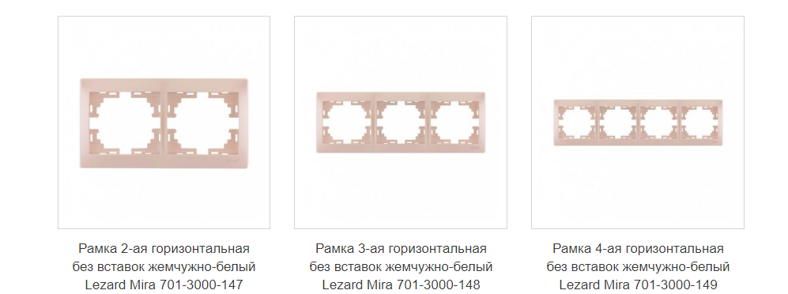
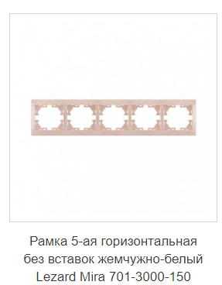
Комната | Выключатели все с подстветкой >> |  |  | 34 | Розетки (все с заземлением) >> |  |  | 104 | Рамки >> |  |  | 50
 | 1х клавишный выключатель, обыч. | 1х клавишный выключатель, проходной | 1х клавишный выключатель, перекрестный | 2х клавишный выключатель, обычный | Розетка с заземлением | Розетка с заземлением с закрывающейся крышкой (для санузлов) | Розетка накладная, герметичная для улици | Розетка LAN, RJ45, двойная | 2я рамка | 3я рамка | 4я рамка | 5я рамка
ИТОГО | 20 | 9 | 1 | 4 | 84 | 15 | 1 | 4 | 36 | 10 | 3 | 1
Кухня, гостинная |  |  |  |  | 2 |  |  |  | 1
Кухня, гостинная |  |  |  |  | 2 |  |  |  | 1
Кухня, гостинная |  |  |  |  | 3 |  |  |  |  | 1
Кухня, гостинная | 1 |  |  | 1 | 2 |  |  |  |  |  | 1
Кухня, гостинная |  |  |  |  | 3 |  |  |  |  | 1
Кухня, гостинная |  |  |  |  | 3 |  |  |  |  | 1
Кухня, гостинная |  |  |  |  | 3 |  |  |  |  | 1
Кухня, гостинная |  |  |  |  | 3 |  |  |  |  | 1
Кухня, гостинная |  |  |  |  | 2 |  |  |  | 1
Кухня, гостинная | 1
Кухня, гостинная |  |  |  |  | 2 |  |  |  | 1
Кухня, гостинная |  |  |  |  | 5 |  |  | 1 |  |  |  | 1
Кухня, гостинная |  |  |  |  | 2 |  |  |  | 1
Кухня, гостинная |  |  |  |  | 2 |  |  |  | 1
Кухня, гостинная | 1 | 1 |  |  |  |  |  |  | 1
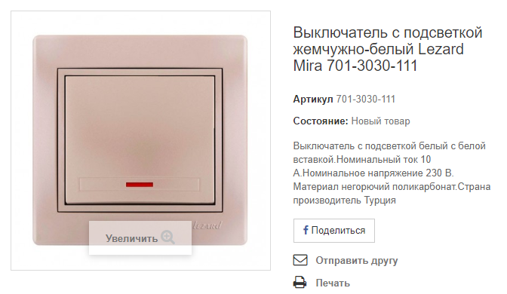
Кухня, гостинная | 2 | 1 |  |  |  |  |  |  |  | 1
Предбанник |  |  |  |  | 2 |  |  |  | 1
Предбанник | 1 | 1 |  |  |  |  |  |  | 1
Коридор |  |  |  |  | 2 |  |  |  | 1
Коридор | 1 | 1 |  |  |  |  |  |  | 1
Коридор |  | 2 |  |  |  |  |  |  | 1
Коридор |  |  |  |  | 2 |  |  |  | 1
Коридор | 1
Кабинет 1 |  |  |  |  | 3 |  |  | 1 |  |  | 1
Кабинет 1 | 1
Кабинет 1 |  |  |  |  | 2 |  |  |  | 1
Кабинет 1 |  |  |  |  | 2 |  |  |  | 1
Санузел гостевой |  |  |  | 1
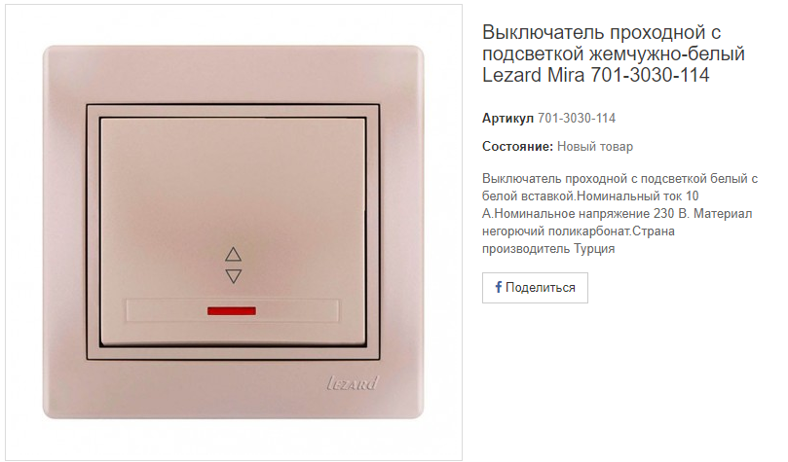
Санузел гостевой | 1 |  |  |  |  | 2 |  |  |  | 1
Санузел гостевой |  |  |  |  |  | 2 |  |  | 1
Кабинет 2 |  |  |  |  | 2 |  |  |  | 1
Кабинет 2 |  |  |  | 1
Кабинет 2 |  |  |  |  | 2 |  |  |  | 1
Кабинет 2 |  |  |  |  | 2 |  |  |  | 1
Санузел 2 єт | 1 |  |  |  |  | 2 |  |  |  | 1
Санузел 2 єт | 1 |  |  |  |  | 2 |  |  |  | 1
Санузел 2 єт | 1 |  |  | 1 |  |  |  |  | 1
Санузел 2 єт
Санузел 2 єт |  |  |  |  |  | 1
Прачечная | 1
Прачечная |  |  |  |  |  | 2 |  |  | 1
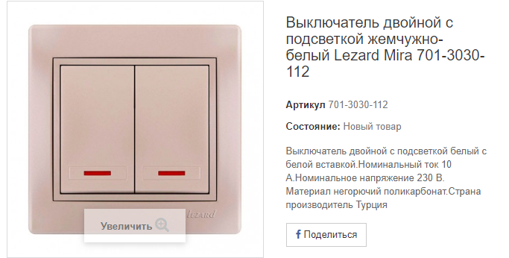
Прачечная |  |  |  |  |  | 2 |  |  | 1
Прачечная |  |  |  |  |  | 2 |  |  | 1
Спальня 1 | 1
Спальня 1 |  |  |  |  | 2 |  |  |  | 1
Спальня 1 |  |  |  |  | 2 |  |  |  | 1
Спальня 1 |  |  |  |  | 2 |  |  |  | 1
Спальня 1 |  |  |  |  | 2 |  |  | 1 |  | 1
Спальня мастер | 2 |  |  |  |  |  |  |  | 1
Спальня мастер |  |  |  |  | 2 |  |  |  | 1
Спальня мастер |  |  |  |  | 2 |  |  |  | 1
Спальня мастер |  |  |  |  | 2 |  |  |  | 1
Спальня мастер |  |  |  |  | 2 |  |  |  | 1
Спальня мастер |  |  |  |  | 2 |  |  |  | 1
Спальня мастер |  |  |  |  | 3 |  |  | 1 |  |  | 1
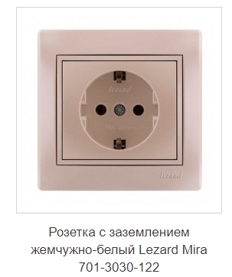
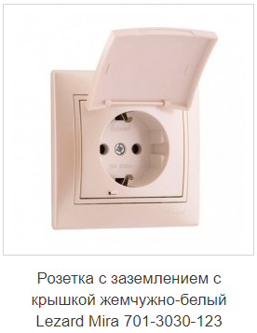
Спальня мастер |  | 1
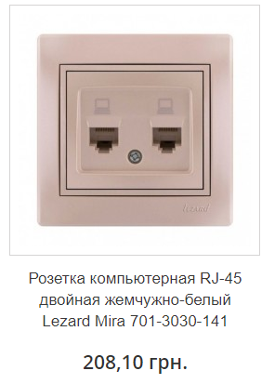
Гардеробная |  |  |  |  | 1
Спальня 2 |  |  |  |  | 2 |  |  |  | 1
Спальня 2 |  |  |  |  | 2 |  |  |  | 1
Спальня 2 |  |  |  |  | 2 |  |  |  | 1
Спальня 2 |  |  |  |  | 2 |  |  |  | 1
Спальня 2 |  | 1
Спальня 2 | 1
Коридор 2 єт |  |  |  |  | 1
Коридор 2 єт |  |  | 1
Коридор 2 єт | 1
Коридор 2 єт |  | 1
Коридор 2 єт | 1
Чердак |  |  |  |  |  |  | 1

